エビデンス（ログイン画面）

1 | ログイン画面を表示して、ユーザIDの入力欄に「admin」、パスワード入力欄に「pass」と入力し、ログインボタンを押下する

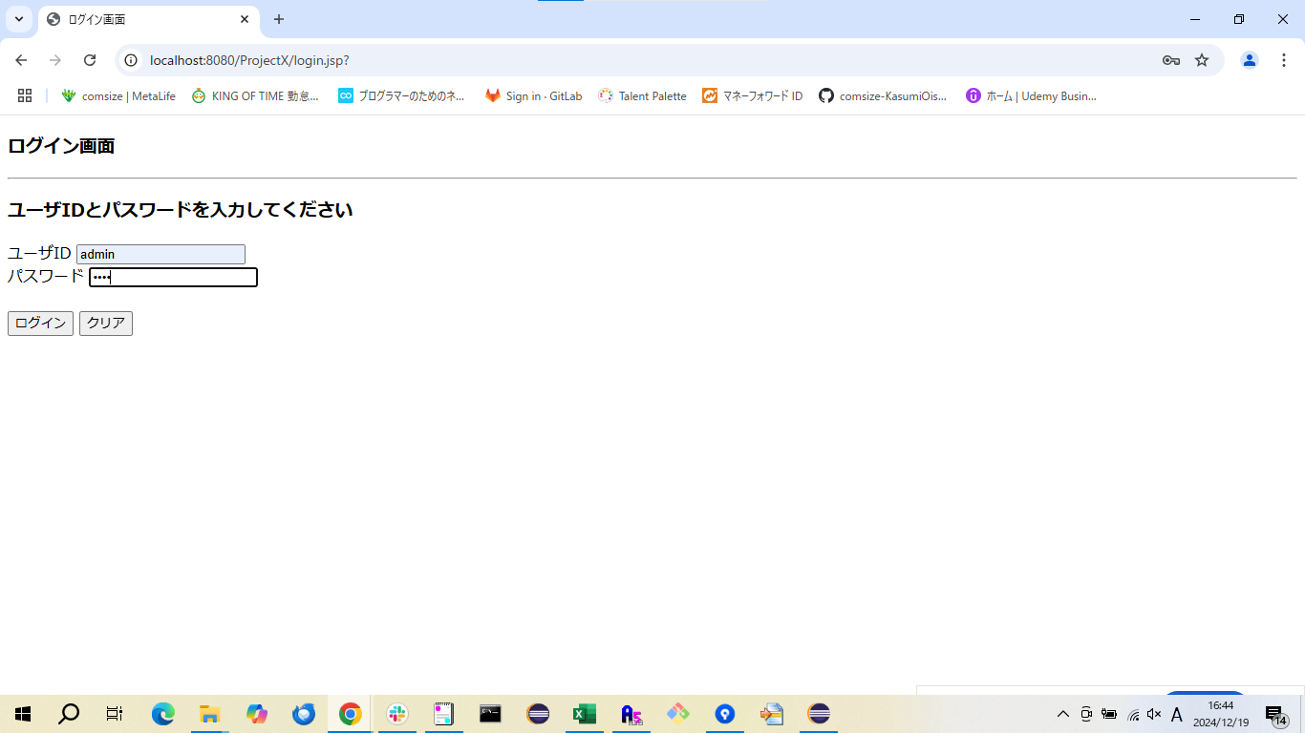

確認内容 | ログインに成功してメニュー画面に遷移すること


2 | ログイン画面を表示して、ユーザIDの入力欄に「admin」、パスワード入力欄に「a」と入力し、ログインボタンを押下する



3 | ログイン画面を表示して、ユーザIDの入力欄に「a」、パスワード入力欄に「pass」と入力し、ログインボタンを押下する



4 | ログイン画面を表示して、ユーザIDの入力欄に「a」、パスワード入力欄に「b」と入力し、ログインボタンを押下する



確認内容 | ログインに失敗し、ログイン失敗画面に遷移すること

エビデンス（メニュー画面）
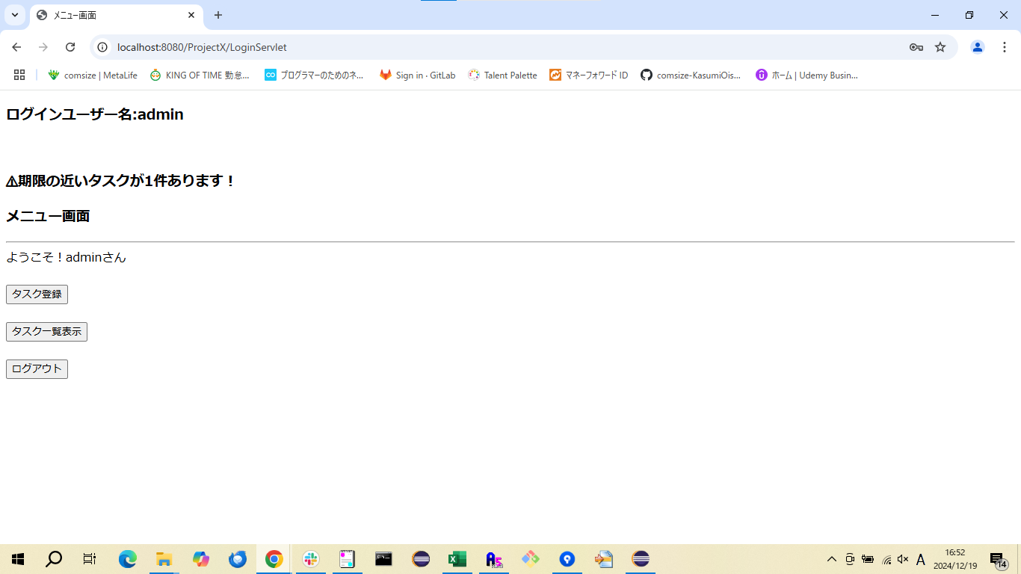
5 | メニュー画面では、ログインしているユーザー名と、期限の近いタスクの有無とタスク登録・タスク一覧表示・ログアウトボタンが表示される

エビデンス (ログアウト画面)

46 | メニュー画面を表示して、ログアウトボタンを押下する

確認内容 | ログアウト画面が表示され、タスク管理システムからログアウトすること

